상품제안서
바닐라 시저 원통세트 | 상품코드: S43330

 |  |  |  |  |  |  | 02-713-8555 | www.synergygift.co.kr
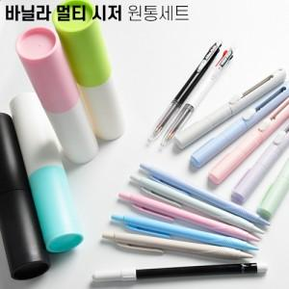

【상세/제작정보】 | <p><span style="font-size: 14pt;">※ 기본 케이스 1면 인쇄 무료</span></p><p><span style="font-size: 14pt;">※ 필기구 + 케이스 곡면인쇄 진행시 개당 350원(VAT별도) 발생 됩니다.</span></p>

【인쇄/포장옵션】 | 실크, 필기구+케이스 패드1도 / 포장불가능

【공급단가】 | 수량 | 200~ | 500~ | 1,000~ | 3,000~ | 5,000~
*VAT별도 | 단가 | 3,300원 | 3,120원 | 2,970원 | 2,890원 | 2,840원

【상품 URL】 | https://www.synergygift.co.kr:443/src/goods_detail.php?gdno=43330

